상품제안서
오아 클린이워터B 구강세정기 | 상품코드: F20492

 |  |  |  |  |  |  | 02-412-0044 | www.easy1.co.kr
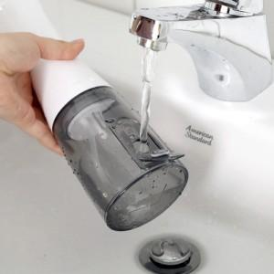 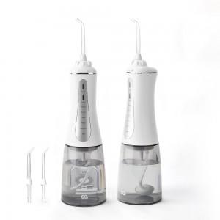 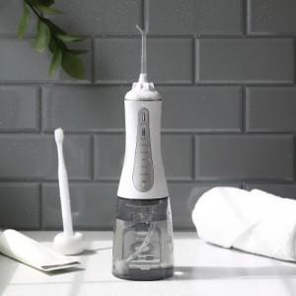

【상세/제작정보】 | 분당 1800회 강력한 맥동 수압으로 칫솔과 치실이 닿지 않는 사각지대의 이물질까지 완벽한 케어가 가능

【인쇄/포장옵션】 | 스티커 / 포장지포장

【공급단가】 | 수량 | 50~ | 100~ | 300~ | 500~ | 1,000~
*VAT별도 | 단가 | 34,090원 | 33,540원 | 32,720원 | 31,900원 | 31,360원

【상품 URL】 | https://dev.easy1.co.kr:443/src/goods_detail.php?gdno=20492

